図1
 | 学食 | 弁当
女性 | 0.38 | 0.62
男性 | 0.69 | 0.31

図1 性別による昼食のとりかたの違い

【問題点】
【主張(グラフから読み取れること)】

図2
図2 クラス構成
クラス | 人数
1年生 | 56
2年生 | 46
3年生 | 48
4年生 | 46
留学生 | 16
聴講生 | 5
短期留学生 | 8

【問題点】
【主張(グラフから読み取れること)】

学力変化
時期 | 平均点
入学時 | 67.5
1ヶ月後 | 67.6
2ヶ月後 | 67.9
3ヶ月後 | 68.1
4ヶ月後 | 68.4
入学後の生徒の学力の変化（100点満点の実力テストによる）
図3 入学後の生徒の学力の変化 (100点満点の実力テストによる)

【問題点】
【主張(グラフから読み取れること)】

有効求人倍率
年度 | 大阪 | 全国
2009 | 0.51 | 0.47
2010 | 0.52 | 0.52
2011 | 0.65 | 0.65
2012 | 0.77 | 0.8
2013 | 0.95 | 0.93
2014 | 1.1 | 1.09
 | http://oneosaka.jp/pdf/panel/B-3_shi_A-4_fu.pdf | 出典「職業安定業務統計」（厚生労働省）、「一般職業紹介状況」
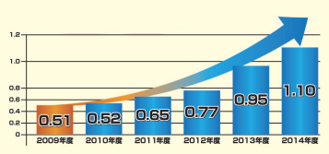

【問題点】

